p3a
Podíl uchazečů o zaměstnání na obyvatelstvu 15-64 (v %)
Kraj | 2020 |  |  |  |  |  |  |  |  |  |  |  | 2021 |  |  |  |  |  |  |  |  |  |  |  | průměr rok1)
 | 1 | 2 | 3 | 4 | 5 | 6 | 7 | 8 | 9 | 10 | 11 | 12 | 1 | 2 | 3 | 4 | 5 | 6 | 7 | 8 | 9 | 10 | 11 | 12 | 2020 | 2021 | rozdíl
Praha | 1.9 | 1.9 | 2.0 | 2.4 | 2.7 | 3.0 | 3.2 | 3.3 | 3.4 | 3.4 | 3.4 | 3.5 | 3.6 | 3.7 | 3.7 | 3.6 | 3.6 | 3.4 | 3.4 | 3.4 | 3.2 | 3.0 | 2.8 | 2.8 | 2.8 | 3.4 | 0.6
Středočeský kraj | 2.6 | 2.5 | 2.5 | 3.0 | 3.1 | 3.2 | 3.3 | 3.3 | 3.3 | 3.3 | 3.3 | 3.5 | 3.7 | 3.8 | 3.7 | 3.6 | 3.4 | 3.3 | 3.3 | 3.2 | 3.1 | 3.0 | 2.9 | 3.0 | 3.0 | 3.3 | 0.3
Jihočeský kraj | 2.7 | 2.6 | 2.4 | 2.9 | 2.9 | 2.8 | 2.9 | 2.8 | 2.7 | 2.7 | 2.8 | 3.2 | 3.6 | 3.6 | 3.5 | 3.2 | 3.0 | 2.8 | 2.8 | 2.7 | 2.6 | 2.5 | 2.5 | 2.8 | 2.7 | 3.0 | 0.2
Plzeňský kraj | 2.6 | 2.5 | 2.6 | 3.0 | 3.2 | 3.2 | 3.3 | 3.3 | 3.2 | 3.0 | 3.1 | 3.4 | 3.6 | 3.6 | 3.5 | 3.3 | 3.1 | 2.9 | 2.9 | 2.8 | 2.8 | 2.6 | 2.5 | 2.8 | 3.0 | 3.1 | 0.1
Karlovarský kraj | 3.0 | 3.0 | 3.1 | 4.3 | 4.9 | 5.1 | 5.3 | 5.2 | 5.0 | 5.0 | 5.1 | 5.4 | 5.8 | 6.0 | 6.1 | 6.0 | 5.7 | 5.2 | 5.0 | 4.7 | 4.5 | 4.3 | 4.0 | 4.2 | 4.4 | 5.2 | 0.8
Ústecký kraj | 4.3 | 4.3 | 4.3 | 4.7 | 5.0 | 5.2 | 5.4 | 5.4 | 5.4 | 5.2 | 5.2 | 5.5 | 5.8 | 5.9 | 6.0 | 6.0 | 5.8 | 5.6 | 5.5 | 5.3 | 5.3 | 5.0 | 4.9 | 5.1 | 4.9 | 5.5 | 0.6
Liberecký kraj | 3.1 | 3.1 | 3.1 | 3.5 | 3.8 | 3.9 | 4.1 | 4.0 | 3.9 | 3.8 | 3.8 | 4.1 | 4.3 | 4.4 | 4.4 | 4.3 | 4.1 | 4.0 | 4.0 | 3.9 | 3.8 | 3.7 | 3.5 | 3.7 | 3.6 | 4.0 | 0.4
Královéhradecký kraj | 2.6 | 2.5 | 2.5 | 2.8 | 2.9 | 2.9 | 3.0 | 3.0 | 2.9 | 2.8 | 2.9 | 3.1 | 3.3 | 3.3 | 3.2 | 3.1 | 2.9 | 2.8 | 2.8 | 2.8 | 2.7 | 2.6 | 2.6 | 2.8 | 2.8 | 2.9 | 0.1
Pardubický kraj | 2.4 | 2.4 | 2.3 | 2.5 | 2.6 | 2.6 | 2.7 | 2.7 | 2.6 | 2.5 | 2.6 | 2.9 | 3.2 | 3.2 | 3.0 | 2.8 | 2.6 | 2.4 | 2.3 | 2.3 | 2.2 | 2.1 | 2.1 | 2.4 | 2.5 | 2.6 | 0.0
Vysočina | 2.9 | 2.8 | 2.7 | 3.0 | 3.1 | 3.0 | 3.2 | 3.1 | 3.0 | 2.9 | 2.9 | 3.3 | 3.6 | 3.5 | 3.4 | 3.1 | 2.9 | 2.8 | 2.9 | 2.9 | 2.8 | 2.6 | 2.6 | 3.0 | 3.0 | 3.0 | 0.1
Jihomoravský kraj | 3.7 | 3.7 | 3.6 | 4.1 | 4.2 | 4.1 | 4.2 | 4.2 | 4.2 | 4.1 | 4.2 | 4.5 | 4.8 | 4.8 | 4.6 | 4.4 | 4.2 | 4.0 | 4.0 | 4.0 | 3.9 | 3.8 | 3.7 | 4.0 | 4.0 | 4.2 | 0.2
Olomoucký kraj | 3.2 | 3.2 | 3.1 | 3.5 | 3.5 | 3.5 | 3.7 | 3.7 | 3.6 | 3.6 | 3.7 | 4.1 | 4.4 | 4.5 | 4.4 | 4.2 | 3.9 | 3.5 | 3.4 | 3.3 | 3.2 | 3.0 | 3.0 | 3.4 | 3.5 | 3.7 | 0.2
Zlínský kraj | 2.6 | 2.5 | 2.5 | 2.9 | 2.9 | 2.9 | 3.0 | 3.0 | 2.9 | 2.9 | 2.9 | 3.2 | 3.4 | 3.4 | 3.4 | 3.3 | 3.1 | 2.9 | 2.9 | 2.9 | 2.7 | 2.6 | 2.5 | 2.7 | 2.8 | 3.0 | 0.2
Moravskoslezský kraj | 4.6 | 4.6 | 4.6 | 5.0 | 5.3 | 5.4 | 5.6 | 5.5 | 5.4 | 5.3 | 5.3 | 5.6 | 5.8 | 5.9 | 5.9 | 5.8 | 5.6 | 5.4 | 5.5 | 5.4 | 5.3 | 5.1 | 4.9 | 5.1 | 5.1 | 5.5 | 0.4
Celkem ČR | 3.1 | 3.0 | 3.0 | 3.4 | 3.6 | 3.7 | 3.8 | 3.8 | 3.8 | 3.7 | 3.8 | 4.0 | 4.3 | 4.3 | 4.2 | 4.1 | 3.9 | 3.7 | 3.7 | 3.6 | 3.5 | 3.4 | 3.3 | 3.5 | 3.5 | 3.8 | 0.3
1)počítáno z nezaokrouhlených hodnot

Počet uchazečů o zaměstnání (v tis.)
Kraj | 2020 |  |  |  |  |  |  |  |  |  |  |  | 2021 |  |  |  |  |  |  |  |  |  |  |  | průměr 1)
 | 1 | 2 | 3 | 4 | 5 | 6 | 7 | 8 | 9 | 10 | 11 | 12 | 1 | 2 | 3 | 4 | 5 | 6 | 7 | 8 | 9 | 10 | 11 | 12 | 2020 | 2021 | rozdíl
Praha | 18.4 | 18.4 | 18.8 | 22.4 | 25.4 | 27.4 | 29.6 | 30.6 | 31.1 | 31.3 | 31.5 | 32.1 | 33.2 | 33.6 | 33.6 | 33.4 | 32.8 | 31.9 | 31.9 | 31.3 | 29.9 | 28.2 | 26.5 | 26.0 | 25.8 | 31.3 | 5.5
Středočeský kraj | 24.9 | 24.6 | 24.6 | 28.2 | 29.6 | 30.2 | 31.4 | 31.2 | 31.4 | 31.0 | 31.4 | 33.1 | 35.0 | 35.2 | 34.7 | 34.0 | 32.6 | 31.3 | 31.2 | 30.7 | 30.1 | 28.9 | 28.0 | 29.0 | 28.9 | 31.9 | 3.0
Jihočeský kraj | 12.0 | 11.8 | 11.0 | 12.9 | 13.0 | 12.6 | 12.7 | 12.4 | 12.1 | 11.9 | 12.5 | 14.1 | 15.6 | 15.7 | 15.1 | 14.2 | 13.4 | 12.5 | 12.4 | 12.1 | 11.8 | 11.4 | 11.3 | 12.6 | 12.3 | 13.2 | 1.0
Plzeňský kraj | 10.8 | 10.7 | 10.8 | 12.3 | 13.1 | 13.2 | 13.6 | 13.5 | 13.2 | 12.6 | 12.6 | 13.7 | 14.6 | 14.5 | 14.1 | 13.4 | 12.8 | 12.1 | 11.9 | 11.7 | 11.5 | 11.0 | 10.8 | 11.6 | 12.3 | 12.6 | 0.2
Karlovarský kraj | 6.3 | 6.2 | 6.5 | 8.6 | 9.8 | 10.2 | 10.5 | 10.2 | 10.0 | 10.0 | 10.2 | 10.8 | 11.5 | 11.9 | 11.9 | 11.7 | 11.2 | 10.4 | 10.0 | 9.4 | 9.1 | 8.6 | 8.3 | 8.4 | 8.9 | 10.3 | 1.4
Ústecký kraj | 24.7 | 24.7 | 24.5 | 27.0 | 28.4 | 29.2 | 30.3 | 30.5 | 30.5 | 29.5 | 29.2 | 30.6 | 32.2 | 33.0 | 33.2 | 32.9 | 32.1 | 31.1 | 30.6 | 29.8 | 29.6 | 28.6 | 27.8 | 28.8 | 27.9 | 30.9 | 3.0
Liberecký kraj | 9.8 | 9.8 | 9.8 | 10.9 | 11.7 | 11.9 | 12.4 | 12.3 | 12.1 | 11.7 | 11.8 | 12.4 | 13.0 | 13.2 | 13.2 | 12.9 | 12.6 | 12.1 | 12.1 | 12.0 | 11.7 | 11.4 | 11.1 | 11.4 | 11.3 | 12.3 | 1.0
Královéhradecký kraj | 9.7 | 9.6 | 9.5 | 10.5 | 10.9 | 10.8 | 11.2 | 11.1 | 10.9 | 10.6 | 10.7 | 11.5 | 12.2 | 12.2 | 11.9 | 11.5 | 10.9 | 10.3 | 10.3 | 10.3 | 10.2 | 9.8 | 9.8 | 10.6 | 10.5 | 10.9 | 0.4
Pardubický kraj | 8.6 | 8.4 | 8.1 | 9.0 | 9.2 | 9.1 | 9.5 | 9.4 | 9.1 | 8.9 | 9.2 | 10.2 | 11.1 | 11.1 | 10.5 | 9.8 | 9.1 | 8.5 | 8.4 | 8.3 | 8.1 | 7.7 | 7.7 | 8.8 | 9.0 | 9.1 | 0.2
Vysočina | 10.2 | 10.0 | 9.7 | 10.6 | 10.8 | 10.6 | 11.0 | 10.9 | 10.5 | 10.1 | 10.2 | 11.4 | 12.3 | 12.1 | 11.6 | 10.8 | 10.1 | 9.6 | 9.9 | 10.0 | 9.8 | 9.3 | 9.2 | 10.4 | 10.4 | 10.5 | 0.0
Jihomoravský kraj | 31.0 | 30.6 | 30.1 | 33.4 | 34.1 | 33.5 | 34.4 | 34.5 | 34.2 | 33.9 | 34.6 | 36.9 | 38.7 | 38.5 | 37.4 | 35.9 | 34.1 | 32.8 | 33.0 | 32.8 | 32.3 | 31.2 | 31.0 | 33.0 | 33.1 | 34.4 | 1.3
Olomoucký kraj | 14.0 | 13.8 | 13.4 | 14.8 | 15.0 | 15.0 | 15.6 | 15.6 | 15.4 | 15.3 | 15.8 | 17.3 | 18.5 | 18.7 | 18.3 | 17.4 | 16.2 | 15.0 | 14.6 | 14.2 | 13.8 | 13.2 | 13.0 | 14.4 | 14.9 | 15.7 | 0.8
Zlínský kraj | 10.6 | 10.3 | 10.4 | 11.7 | 11.8 | 11.8 | 12.0 | 11.9 | 11.8 | 11.6 | 11.7 | 12.8 | 13.6 | 13.6 | 13.4 | 12.9 | 12.3 | 11.6 | 11.6 | 11.4 | 11.0 | 10.4 | 10.2 | 11.0 | 11.4 | 12.0 | 0.6
Moravskoslezský kraj | 38.9 | 38.6 | 38.6 | 41.7 | 43.2 | 44.2 | 45.4 | 45.0 | 44.7 | 43.4 | 43.2 | 45.2 | 47.3 | 48.1 | 47.6 | 47.0 | 45.7 | 44.1 | 44.3 | 44.0 | 43.4 | 42.0 | 40.9 | 42.2 | 42.3 | 44.8 | 2.5
Celkem ČR | 230.0 | 227.4 | 225.7 | 254.0 | 266.1 | 269.6 | 279.7 | 279.1 | 277.0 | 271.7 | 274.5 | 292.0 | 308.9 | 311.5 | 306.6 | 297.9 | 285.8 | 273.3 | 272.2 | 267.9 | 262.1 | 251.7 | 245.5 | 258.2 | 259.1 | 279.9 | 20.8
...
Počet uchazečů o zaměstnání - ženy (v tis.)
Liberecký kraj | 11.6 | 11.3 | 10.7 | 10.2 | 10.4 | 9.6 | 9.7 | 10.4 | 10.5 | 10.0 | 10.3 | 10.1 | 10.3 | 9.7 | 9.7 | 9.9 | 9.9 | 10.2 | 10.5 | 11.1 | 10.6 | 9.8 | 9.3 | 9.1 | 10.5 | 10.0 | -0.4
Královéhradecký kraj | 14.7 | 14.6 | 13.8 | 12.7 | 13.0 | 12.3 | 11.8 | 11.6 | 11.7 | 11.9 | 11.7 | 11.6 | 11.8 | 11.8 | 12.1 | 12.6 | 13.1 | 13.2 | 13.0 | 13.0 | 13.2 | 12.7 | 12.5 | 12.2 | 12.7 | 12.6 | -0.2
Pardubický kraj | 24.8 | 25.2 | 25.1 | 23.8 | 24.3 | 25.4 | 26.8 | 26.3 | 21.1 | 19.4 | 20.3 | 20.6 | 21.4 | 21.4 | 19.6 | 19.7 | 19.1 | 19.2 | 20.2 | 19.4 | 17.8 | 17.6 | 17.4 | 17.7 | 23.7 | 19.3 | -4.4
Vysočina | 11.0 | 10.6 | 10.4 | 10.0 | 10.0 | 10.2 | 10.4 | 10.2 | 9.5 | 9.5 | 9.6 | 9.6 | 9.7 | 9.9 | 10.0 | 10.3 | 10.4 | 11.3 | 11.6 | 11.7 | 11.2 | 11.2 | 11.1 | 10.7 | 10.1 | 10.7 | 0.6
Jihomoravský kraj | 27.4 | 27.7 | 26.5 | 26.3 | 27.2 | 28.8 | 29.0 | 29.0 | 29.3 | 29.0 | 29.6 | 29.3 | 30.7 | 30.3 | 30.9 | 30.3 | 29.9 | 30.6 | 31.8 | 32.5 | 32.3 | 33.0 | 32.6 | 33.1 | 28.2 | 31.3 | 3.2
Olomoucký kraj | 9.7 | 10.0 | 9.7 | 8.8 | 8.4 | 7.8 | 7.8 | 8.0 | 7.9 | 7.7 | 7.5 | 7.1 | 7.2 | 7.4 | 7.4 | 7.9 | 8.8 | 9.0 | 9.2 | 9.3 | 9.4 | 9.5 | 9.5 | 9.1 | 8.5 | 8.6 | 0.1
Zlínský kraj | 12.2 | 12.7 | 12.7 | 12.7 | 11.6 | 10.9 | 11.5 | 11.4 | 10.7 | 10.2 | 10.5 | 10.8 | 10.6 | 11.2 | 11.3 | 11.6 | 12.0 | 12.5 | 13.1 | 13.4 | 13.2 | 13.4 | 13.6 | 13.8 | 11.6 | 12.3 | 0.8
Moravskoslezský kraj | 16.3 | 16.0 | 15.2 | 15.0 | 14.8 | 14.2 | 14.0 | 14.7 | 14.3 | 13.6 | 13.7 | 13.4 | 13.3 | 13.1 | 13.4 | 13.3 | 13.7 | 14.1 | 13.8 | 14.1 | 14.2 | 13.8 | 13.4 | 12.9 | 14.7 | 13.6 | -1.1
Celkem ČR | 341.4 | 351.6 | 342.3 | 332.7 | 331.1 | 334.9 | 334.3 | 340.8 | 316.7 | 310.7 | 318.0 | 318.6 | 325.4 | 330.7 | 338.9 | 343.4 | 346.6 | 355.6 | 358.2 | 363.1 | 357.9 | 352.5 | 344.8 | 343.1 | 332.0 | 345.7 | 13.6
1)počítáno z nezaokrouhlených hodnot
Meziroční rozdíly počtu uchazečů o zaměstnání
1 | -2363
2 | -16239
3 | -25062
4 | -26286
5 | -24823
6 | -21725
7 | -19700
8 | -19959
9 | -25366
10 | -24543
11 | -30236
12 | -53100
1 | -37774
2 | -25211
3 | -22582
4 | -16520
5 | -7857
6 | -4189
7 | 13
8 | 5158
9 | 18070
10 | 26144
11 | 32094
12 | 36860
1 | 51720
2 | 51998
3 | 62588
4 | 67906
5 | 65364
6 | 65887
7 | 65499
8 | 65038
9 | 63873
10 | 59919
11 | 56815
12 | 51522
1 | 43465
2 | 31707
3 | 20547
4 | 9680
5 | 2510
6 | -3294
7 | -9732
8 | -16506
9 | -27960
10 | -37043
11 | -47805
12 | -54919
1 | -73083
2 | -77273
...

p3c
...
Vývoj míry nezaměstnanosti v % v zemích EU v letech 2020 - 2021
Cyprus | 7.6 | 7.3 | 7.1 | 6.8 | 6.6 | 7.1 | 8.1 | 8.7 | 8.0 | 7.9 | 8.1 | 8.3 | 8.5 | 8.8 | 8.7 | 8.0 | 8.6 | 8.7 | 7.4 | 7.1 | 5.5 | 5.2 | 6.5 | 6.6
Finland | 7.1 | 6.9 | 7.3 | 8.0 | 10.9 | 7.7 | 7.5 | 7.8 | 7.5 | 7.4 | 7.0 | 7.6 | 8.8 | 8.3 | 8.2 | 9.6 | 10.3 | 7.6 | 7.1 | 6.5 | 7.0 | 6.0 | 6.0 | 6.7
Croatia | 7.0 | 6.9 | 7.1 | 7.8 | 7.7 | 7.5 | 7.6 | 7.7 | 7.7 | 8.4 | 8.7 | 9.0 | 9.4 | 9.4 | 9.0 | 8.4 | 7.8 | 7.1 | 7.0 | 7.0 | 6.7 | 7.1 | 7.2 | 7.2
Sweden | 7.5 | 8.2 | 7.1 | 8.2 | 9.0 | 9.8 | 8.9 | 8.8 | 8.3 | 7.8 | 7.7 | 8.2 | 9.3 | 9.7 | 10.0 | 9.4 | 9.8 | 10.3 | 8.0 | 8.5 | 8.2 | 7.6 | 7.5 | 7.3
Latvia | 7.4 | 7.6 | 7.8 | 8.5 | 8.6 | 8.6 | 8.7 | 8.4 | 8.0 | 7.8 | 7.8 | 8.0 | 8.0 | 8.1 | 8.1 | 7.9 | 7.8 | 7.8 | 7.7 | 7.2 | 6.7 | 6.7 | 7.1 | 7.6
France | 8.7 | 8.1 | 7.5 | 7.2 | 6.5 | 6.8 | 8.3 | 9.4 | 9.1 | 8.5 | 8.2 | 8.1 | 8.5 | 8.4 | 8.1 | 7.9 | 7.6 | 7.4 | 7.7 | 8.3 | 7.9 | 7.8 | 7.8 | 7.7
Italy | 10.5 | 10.0 | 7.6 | 6.4 | 8.0 | 9.4 | 10.6 | 9.6 | 10.4 | 10.5 | 9.0 | 9.6 | 10.9 | 10.7 | 10.4 | 10.1 | 9.6 | 9.2 | 8.8 | 8.7 | 9.0 | 9.7 | 8.5 | 8.6
Spain | 14.2 | 14.1 | 15.0 | 15.3 | 15.2 | 15.5 | 15.9 | 16.4 | 16.4 | 16.3 | 16.1 | 16.0 | 16.1 | 16.1 | 15.8 | 15.6 | 15.2 | 15.0 | 14.8 | 14.7 | 14.3 | 13.9 | 13.3 | 12.8
Greece | 17.0 | 16.8 | 16.3 | 15.8 | 16.9 | 17.3 | 15.6 | 16.8 | 16.1 | 15.8 | 16.5 | 16.4 | 16.8 | 16.9 | 17.6 | 17.4 | 15.6 | 14.4 | 13.5 | 13.3 | 12.3 | 13.2 | 13.8 | 13.1
Zdroj: Eurostat 4. 2.2022, sezonně neočištěná data
Vývoj míry nezaměstnanosti (v %)
 | Czechia | EU 27
2020 01 | 2.1 | 7.0
2020 02 | 1.9 | 6.9
2020 03 | 1.9 | 6.7
2020 04 | 2.1 | 6.6
2020 05 | 2.4 | 6.8
2020 06 | 2.6 | 7.2
2020 07 | 3.0 | 7.7
2020 08 | 2.8 | 7.8
2020 09 | 2.8 | 7.7
2020 10 | 3.1 | 7.5
2020 11 | 2.8 | 7.2
2020 12 | 3.1 | 7.4
2021 01 | 3.4 | 7.9
2021 02 | 3.3 | 7.9
2021 03 | 3.4 | 7.7
2021 04 | 3.3 | 7.5
2021 05 | 3.0 | 7.2
2021 06 | 2.7 | 6.9
2021 07 | 2.7 | 6.7
2021 08 | 2.9 | 6.8
2021 09 | 2.5 | 6.6
2021 10 | 2.4 | 6.6
2021 11 | 2.0 | 6.3
2021 12 | 2.1 | 6.3

p3d
Mezinárodní srovnání ČR a EU28 (roční průměry)

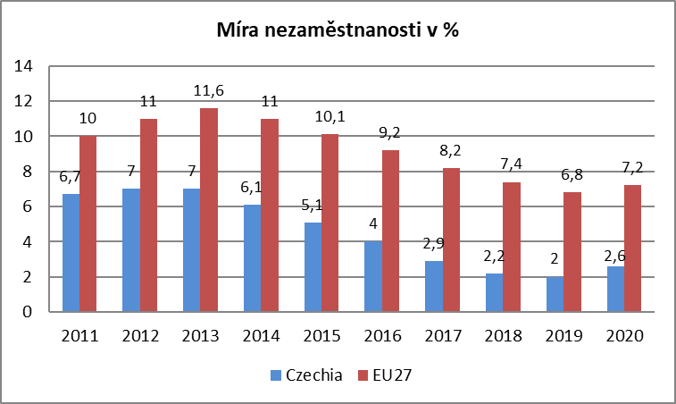
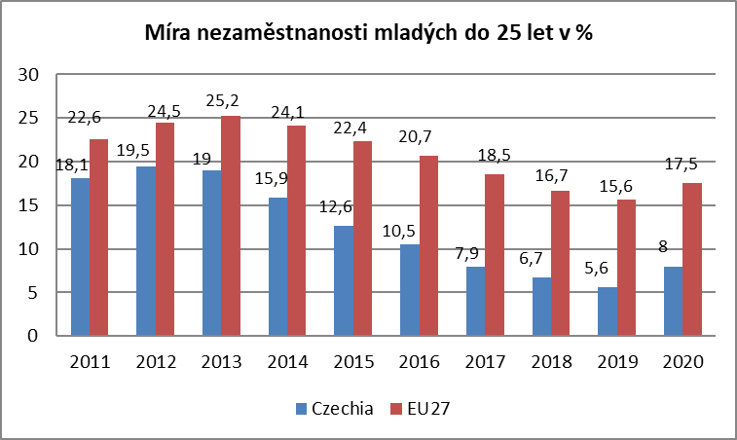

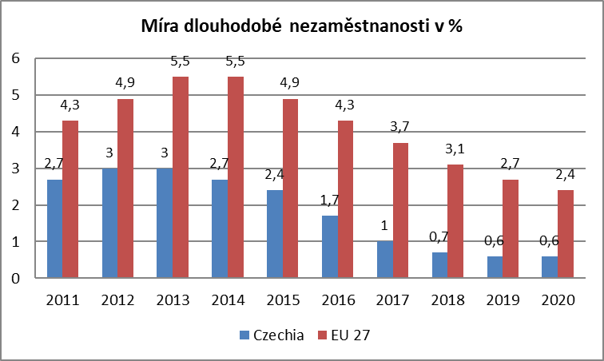
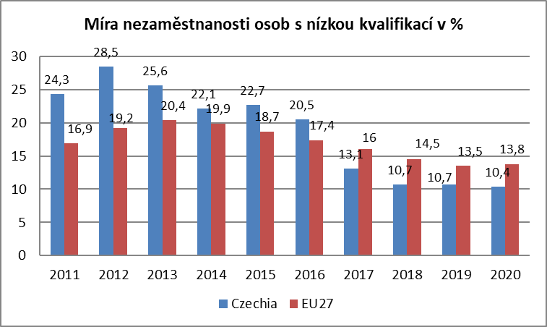

Zdroj: EUROSTAT

mapa1220
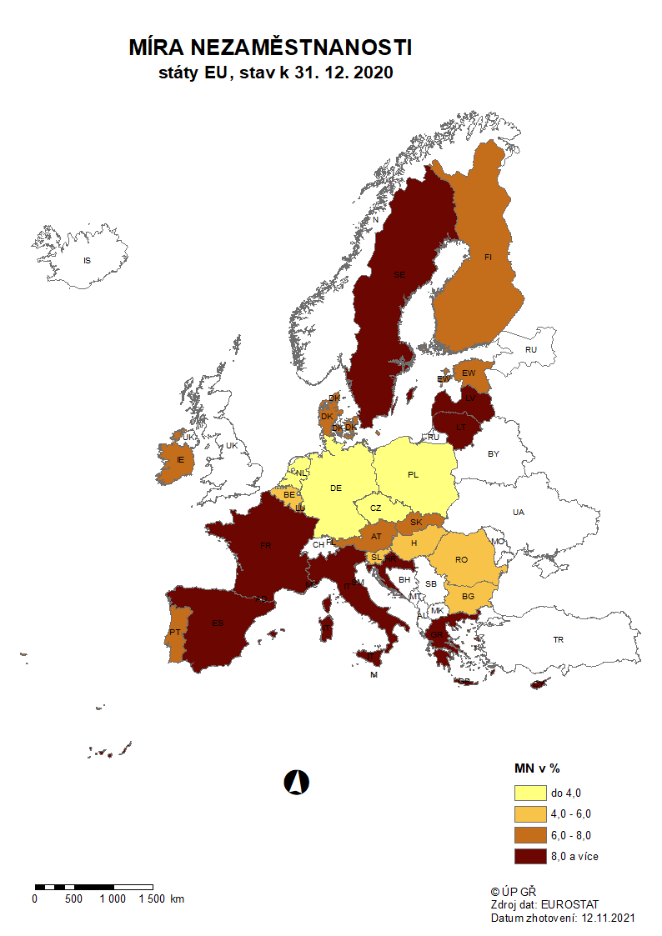

mapa1221
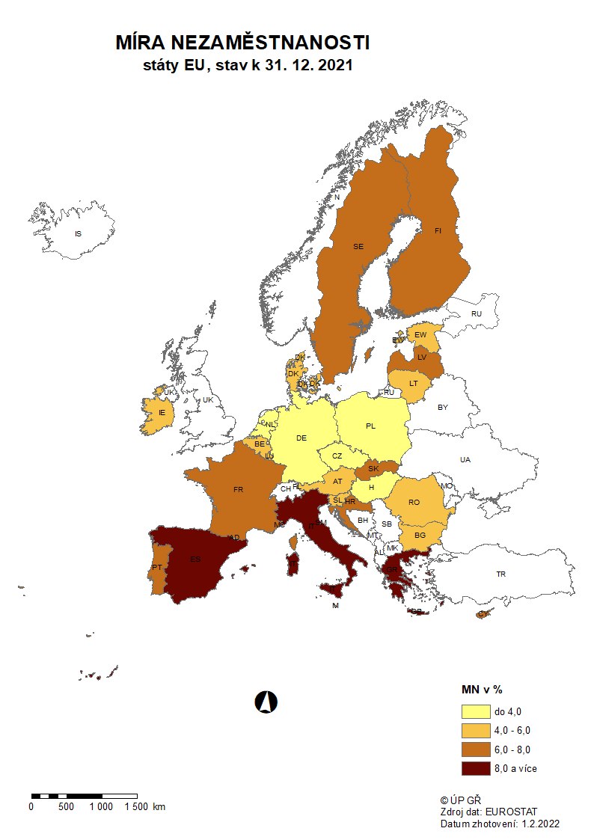

p3f
Hlášená hromadná propouštění v letech 2019-2021

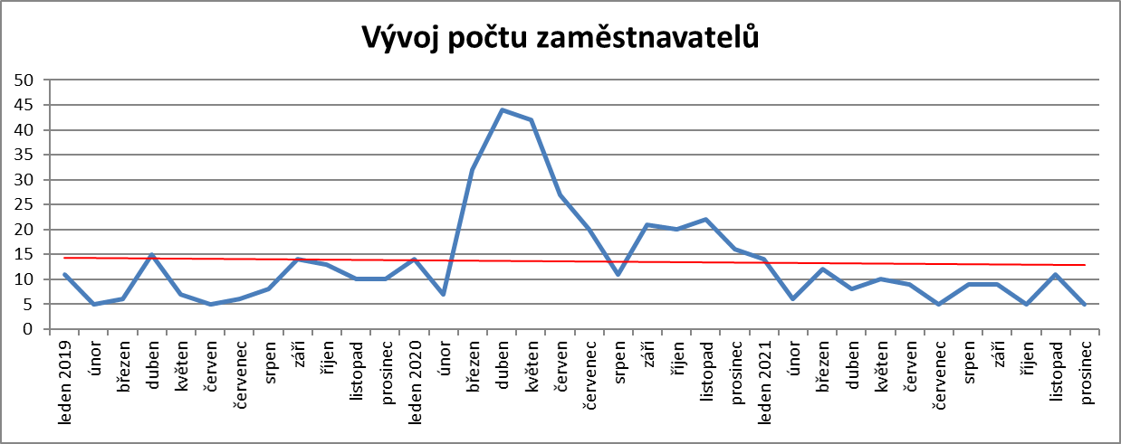

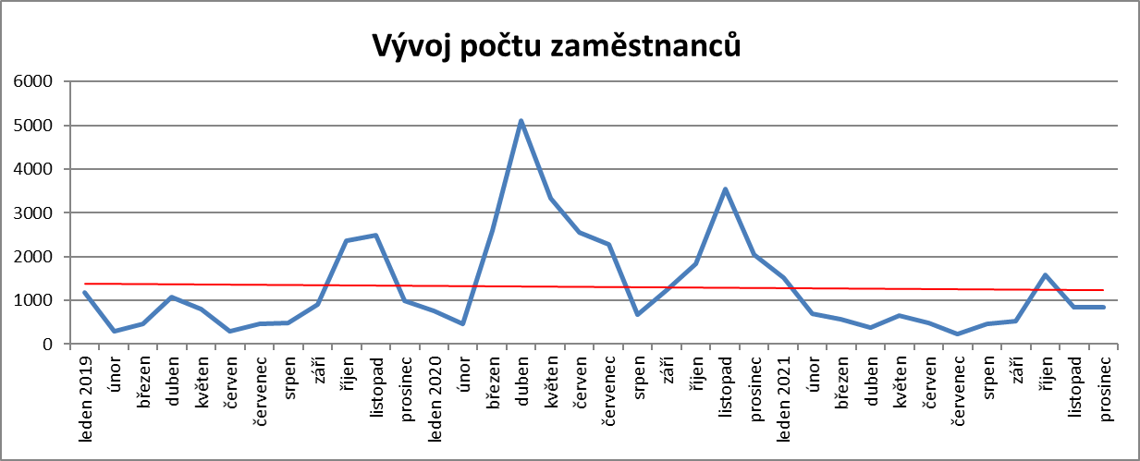

p6b
...
umístění uchazeči |  | vytvořená místa |  | umístění uchazeči |  | umístění uchazeči |  | zaměstnanci, SVČ |  | vymezená místa |  | zaměstnanci |  | osoby SVČ
440 | 224 | 605 | 95 | 425 | 157 | 13 | 1 | 182 | 98 | 3,954 | 2,918 | 0 | 0 | 8 | 10
460 | 264 | 631 | 129 | 456 | 201 | 12 | 1 | 184 | 100 | 4,019 | 3,040 | 0 | 0 | 12 | 14
498 | 328 | 612 | 132 | 446 | 229 | 13 | 2 | 190 | 110 | 4,038 | 3,095 | 1 | 1 | 15 | 17
550 | 418 | 621 | 152 | 466 | 274 | 12 | 2 | 189 | 111 | 4,053 | 3,155 | 4 | 4 | 20 | 24
616 | 519 | 624 | 167 | 470 | 312 | 13 | 4 | 198 | 121 | 4,064 | 3,223 | 12 | 12 | 20 | 26
643 | 575 | 617 | 172 | 470 | 338 | 13 | 4 | 215 | 140 | 4,082 | 3,268 | 18 | 18 | 19 | 27

Počet osob podpořených v rámci APZ v roce 2021
VPP | 7,160
SÚPM zřízená | 1
SÚPM vyhrazená | 956
SÚPM - SVČ | 575
CHPM zřízená | 338
CHPM - SVČ | 4
Příspěvek na provoz CHPM a CHPM SVČ | 140
CHPM vymezená + SVČ | 3,268
Příspěvek na zapracování | 18
Překlenovací příspěvek | 27
Projekty ESF - OP LZZ - VPP | 2,085
Projekty ESF - OP LZZ - SÚPM | 4,121
Příspěvek na dojížďku a příspěvek na přestěhování | 537
Odborná praxe do 30ti let | 895
Rekvalifikace | 3,115
Zvolená rekvalifikace | 7,559
Poradenství | 421
Vytvořená pracovní místa (NIP) | 1,066
Poradenství |  | Vytvořená pracovní místa 2)

uchazeči |  | vytvořená místa |  | Počet podpořených osob
stav | celkem | stav | celkem | stav | celkem
na konci | od poč. | na konci | od poč. | na konci | od poč.
sled.měs. | roku | sled.měs. | roku | sled.měs. | roku
0 | 0 | 144 | 58 | 120 | 64
0 | 0 | 184 | 110 | 155 | 110
0 | 2 | 239 | 179 | 210 | 178
0 | 17 | 265 | 218 | 231 | 212
0 | 36 | 343 | 301 | 281 | 269
0 | 80 | 405 | 389 | 342 | 352
0 | 114 | 485 | 490 | 409 | 439
0 | 137 | 578 | 610 | 465 | 523
0 | 163 | 706 | 763 | 592 | 678
10 | 274 | 777 | 897 | 662 | 802
4 | 386 | 880 | 1,056 | 753 | 945
0 | 421 | 954 | 1,202 | 809 | 1,066
...

p13
...
Počet nových exekucí v roce 2021
Pardubický kraj | 886 | 941 | 977 | 801 | 879 | 982 | 710 | 746 | 582 | 647 | 669 | 812 | 9,632
Královéhradecký kraj | 541 | 597 | 587 | 507 | 551 | 517 | 395 | 455 | 515 | 467 | 604 | 523 | 6,259
Kraj Vysočina | 393 | 319 | 368 | 291 | 474 | 318 | 230 | 287 | 240 | 244 | 330 | 281 | 3,775
Jihomoravský kraj | 2,286 | 2,280 | 2,240 | 2,235 | 2,212 | 2,203 | 2,198 | 2,201 | 2,198 | 2,202 | 1,789 | 1,651 | 25,695
Moravskoslezský kraj | 2,153 | 2,062 | 2,490 | 1,847 | 2,078 | 1,858 | 1,533 | 1,587 | 1,690 | 1,582 | 1,758 | 1,662 | 22,300
Olomoucký kraj | 432 | 488 | 529 | 534 | 642 | 536 | 460 | 584 | 370 | 362 | 301 | 318 | 5,556
Zlínský kraj | 471 | 432 | 537 | 473 | 570 | 429 | 453 | 472 | 345 | 363 | 411 | 462 | 5,418
CELKEM ČR | 13,518 | 14,072 | 16,358 | 12,707 | 12,802 | 12,822 | 11,584 | 11,475 | 10,989 | 10,604 | 10,550 | 10,498 | 147,979

Celkový nárůst exekucí v porovnání s novými exekucemi
 | nárůst | počet nových exekucí
Hlavní město Praha | 10038 | 19050
Středočeský kraj | 9084 | 8659
Jihočeský kraj | 111 | 6404
Plzeňský kraj | 2207 | 7943
Liberecký kraj | 5732 | 5460
Karlovarský kraj | 3466 | 7088
Ústecký kraj | 2104 | 14740
Pardubický kraj | 1644 | 9632
Královéhradecký kraj | 3179 | 6259
Kraj Vysočina | 1630 | 3775
Jihomoravský kraj | -2485 | 25695
Moravskoslezský kraj | 769 | 22300
Olomoucký kraj | 2119 | 5556
Zlínský kraj | 2574 | 5418
Kraj | Celkový nárůst počtu exekucí | počet nových exekucí
Hlavní město Praha | 10,038 | 19,050
Středočeský kraj | 9,084 | 8,659
Jihočeský kraj | 111 | 6,404
Plzeňský kraj | 2,207 | 7,943
Liberecký kraj | 5,732 | 5,460
Karlovarský kraj | 3,466 | 7,088
Ústecký kraj | 2,104 | 14,740
Pardubický kraj | 1,644 | 9,632
Královéhradecký kraj | 3,179 | 6,259
Kraj Vysočina | 1,630 | 3,775
Jihomoravský kraj | -2,485 | 25,695
Moravskoslezský kraj | 769 | 22,300
Olomoucký kraj | 2,119 | 5,556
Zlínský kraj | 2,574 | 5,418
CELKEM ČR | 8,305,153 | 147,979

Celkový počet exekucí k prosinci 2021
 | Celkový počet exekucí k procinci 2021
Středočeský kraj | 92992
Hlavní město Praha | 81401
Moravskoslezský kraj | 64083
Liberecký kraj | 58383
Ústecký kraj | 57798
Jihomoravský kraj | 52815
Pardubický kraj | 50747
Průměr | 50906
Karlovarský kraj | 44231
Královéhradecký kraj | 40162
Olomoucký kraj | 38211
Jihočeský kraj | 35122
Plzeňský kraj | 35180
Zlínský kraj | 32374
Kraj Vysočina | 28988
Kraj | Celkový počet exekucí k prosinci 2021
Středočeský kraj | 92,992
Hlavní město Praha | 81,401
Moravskoslezský kraj | 64,083
Liberecký kraj | 58,383
Ústecký kraj | 57,798
Jihomoravský kraj | 52,815
Pardubický kraj | 50,747
Průměr | 50,906
Karlovarský kraj | 44,231
Královéhradecký kraj | 40,162
Olomoucký kraj | 38,211
Jihočeský kraj | 35,122
Plzeňský kraj | 35,180
Zlínský kraj | 32,374
Kraj Vysočina | 28,988

Kraj | Celkový počet nových exekucí
Jihomoravský kraj | 25,695
Moravskoslezský kraj | 22,300
Hlavní město Praha | 19,050
Ústecký kraj | 14,740
Průměr | 10,569
Pardubický kraj | 9,632
Středočeský kraj | 8,659
Plzeňský kraj | 7,943
Karlovarský kraj | 7,088
Jihočeský kraj | 6,404
Královéhradecký kraj | 6,259
Olomoucký kraj | 5,556
Liberecký kraj | 5,460
Zlínský kraj | 5,418
Kraj Vysočina | 3,775

Celkový počet exekucí 2021
CELKEM ČR | leden | únor | březen | duben | květen | červen | červenec | srpen | září | říjen | listopad | prosinec
 | 669,515 | 679,676 | 687,618 | 690,657 | 674,999 | 700,722 | 704,209 | 705,433 | 708,673 | 710,688 | 711,021 | 712,687
Celkový počet exekucí 2021

Celkový počet nových exekucí 2021
CELKEM ČR | leden | únor | březen | duben | květen | červen | červenec | srpen | září | říjen | listopad | prosinec
 | 13,518 | 14,072 | 16,358 | 12,707 | 12,802 | 12,822 | 11,584 | 11,475 | 10,989 | 10,604 | 10,550 | 10,498

